Sheet1
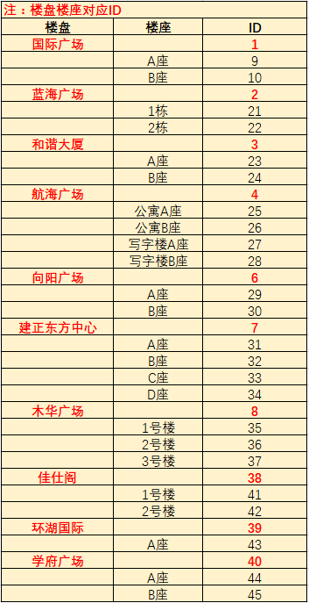
楼盘编号 | 楼盘座号编号 | 房间号 | 表号 | 业主名称 | 单价 | 月初度数 | 月末度数 | 本月用量 | 本月金额
47 | 48 | A1115 | 0 | 阿一 | 0.01 | 0 | 1 | 1 | 0.01
47 | 49 | B2008 | 0 | 阿二 | 0.01 | 0 | 2 | 2 | 0.02

 |  |  |  |  |  |  |  |  |  | 汇都中心 |  | 47
 |  |  |  |  |  |  |  |  |  |  | A座 | 48
 |  |  |  |  |  |  |  |  |  |  | B座 | 49
 |  |  |  |  |  |  |  |  |  | 经开广场 |  | 50
 |  |  |  |  |  |  |  |  |  |  | 1栋 | 51
 |  |  |  |  |  |  |  |  |  |  | 2栋 | 52
 |  |  |  |  |  |  |  |  |  |  | 3栋 | 53
 |  |  |  |  |  |  |  |  |  |  | 4栋 | 54
 |  |  |  |  |  |  |  |  |  |  | 5栋 | 55
 |  |  |  |  |  |  |  |  |  |  | 6栋 | 56
 |  |  |  |  |  |  |  |  |  |  | 7栋 | 57
 |  |  |  |  |  |  |  |  |  |  | 8栋 | 58
 |  |  |  |  |  |  |  |  |  |  | 9栋 | 59

